③市区町村
第6５回北海道小学校校長会教育研究 旭川大会
③市区町村参加集約表 |  |  |  |  |  |  |  | 地区校長会からの申込は６月17日(金)迄

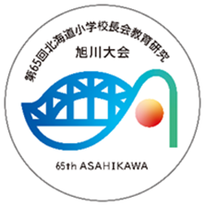
市町村事務局用 |  |  |  |  |  |  |  | ※１ 送付された個人申込用紙データの「区町村コピー用」データを順番に貼り付けてください。
市区町村名 |  | 学校名 |  | フリガナ |  |  |  | ※2 参加者が50名以上になる場合は、行を挿入し入力してください。
 |  |  |  | 申込責任者名 |  |  |  | ※３ 集約後は地区校長会担当者様へメールでこのデータを送付してください。
 |  |  |  |  |  |  |  | ※４ お申込内容のご変更時は、変更セルを赤くしてください。

No. | 姓 | 名 | セイ | メイ | 性別 | 市町村（立） | 学校名（小学校） | 児童数 | 特別支援学級 | 昼食 | 合計 | 参加分科会 | 分科会役員 | 役員兼任 | 緊急連絡先
1
2
3
4
5
6
7
8
9
10
11
12
13
14
15
16
17
18
19
20
21
22
23
24
25
26
27
28
29
30
31
32
33
34
35
36
37
38
39
40
41
42
43
44
45
46
47
48
49
50

